Hoja1

Entre 45' y 60' | Sin mínimo |Más info
20% OFF EN EFECTIVO TAKE AWAY
Lo antes posible

¿Retiro o Delivery?
COMBINADOS
TIRADITOS (12 CORTES)
CEVICHES
ROLLS (10u)
NIGIRIS BRUTALES (2u)
CHIRASHI
Extras
COMBINADOS

OMAKASE SOMBRA x20
5 Roll Pagano, 5 Roll ligero, 2 Nigiri Lango Garlic, 2 Nigiri Acevichado, 2 Nigiri Trucha Trufado, 4 Sashimi techo black | 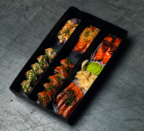

$39.760$49.700

OMAKASE BRUTALISTA X12u
2 Nigiri Passion, 2 Nigiri Truffle Butter, 2 Nigiri Ventresca, 2 Nigiri Trucha Trufado, 2 Nigiri Acevichado, 2 Nigiri Spicy | 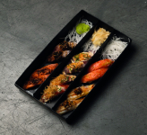

$38.960$48.700

OMAKASE SOLO TRUCHA X30
5 Roll Pagano, 5 Roll New York, 5 Roll Techo Black, 3 Nigiri trufado, 3 Nigiri Trucha Tare, 3 Nigiri Passion, 6 sashimi trucha | 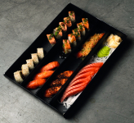

$62.400$78.000

OMAKASE X30
5 Roll Dragon, 5 Roll Pagano, 5 Roll Ligero, 2 Nigiri Trucha Tare, 2 Nigiri Acevichado, 2 Nigiri Sake Passion, 2 Nigiri Spicy, 2 Nigiri truffle butter, 5 Sashimi Pesca Blanca | 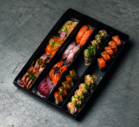

$54.400$68.000

OMAKASE PAGANO X40
5 Roll Pagano, 5 Roll Ligero, 5 Roll Levitante, 5 Roll Anular, 2 Nigiris Passion, 2 Nigiri butter truffle, 2 Nigiri Trucha Trufado, 2 Nigiri Spicy, 2 Nigiri Trucha Tare, 2 Nigiri Acevichado, 4 Sashimi Pesca Blanca, 4 Sashimi Techo Black | 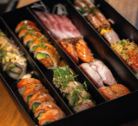

$78.800$98.500

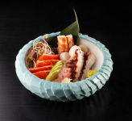
SASHIMI MINIMALISTA X14
Sashimi de pesca blanca y trucha

$33.440$41.800

Nigiri Moriawase Especial x12u
Nigiris de Anguila, Atun, Trucha, Pulpo, Gunkan de ikura (Puede variar segun disponibilidad) | 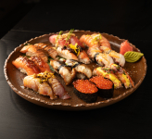

$60.000$75.000

Combinado 120 Piezas
15 Roll Pagano, 15 Roll Sombra, 15 Roll Ligero, 15 Roll NY Mixto, 15 Roll Anular, 10 Nigiri Sake Passion, 10 Nigiri Lango Garlic, 10 Nigiri Spicy, 8 Sashimi Pesca Blanca, 8 Sashimi Trucha | 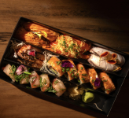

$204.000$255.000

Combinado 200
20 Roll Sombra, 20 Roll Pagano, 20 Roll Magno, 20 Roll Levitante, 20 Roll Ligero, 20 Roll New York Mixto, 15 Nigiri Sake Passion, 15 Nigiri Spicy, 15 Nigiri Acevichado, 15 Nigiri Spicy, 15 Nigiri Trucha Tare, 15 Sashimi Trucha, 10 Sashimi Pesca Blanca | 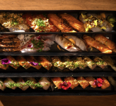

$320.000$400.000

Combinado 120 Solo Trucha
15 Roll Magno, 15 Roll New York, 15 Roll Techo Black, 15 Roll Pagano, 10 Nigiri Trucha Tare, 10 Nigiri Sake Passion, 10 Nigiri Trucha Trufado , 10 Nigiri Spicy Trucha, 20 Sashimi Truch | 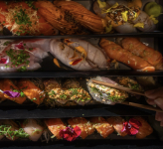

$241.600$302.000

TIRADITOS (12 CORTES)

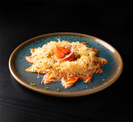
TIRADITO MARACUYA
TRUCHA, MARACUYA, MASA FILO

$22.320$27.900

TIRADITO BLANCO
PESCA BLANCA, SALSA PONZU JAPONESA, FURIPACHU | 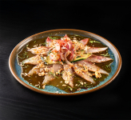

$21.360$26.700

TIRADITO TRUFADO
TRUCHA FLAMBEADA, ACEITE DE TRUFA, RAYADURA DE LIMA, SAL EN ESCAMAS | 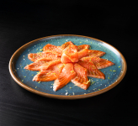

$23.040$28.800

CEVICHES

CEVICHE CLASICO
PESCA BLANCA, LECHE DE TIGRE, MAIZ CANCHA, CHOCLO
$21.040$26.300

CEVICHE WASABI
PESCA BLANCA, VIEIRAS, LANGOSTINOS, SALSA DE WASABI, MAIZ CANCHA | 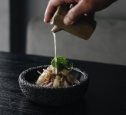

$23.840$29.800

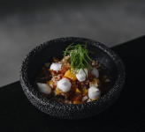
CEVICHE ROCOTO
TRUCHA, MANGO, CHILI JAM

$23.120$28.900

CEVICHE VEGGIE
PORTOBELLO, SHITAKE, TOMATE CHERRY, PALTA, CEBOLLA Y MANGO | 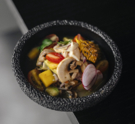

$20.064$25.080

ROLLS (10u)

ROLL SOMBRA
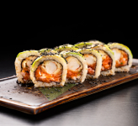 LANGOSTINO FURAI, TARTAR DE TRUCHA, RECUBIERTO EN PALTA Y SALSA TARE

$22.320$27.900

ROLL PAGANO
TARTAR DE TRUCHA, PALTA, KIURI, RECUBIERTO EN TRUCHA FLAMBEADA Y SALSA NIKKEI | 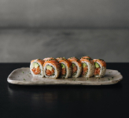

$22.320$27.900

ROLL LEVITANTE
LANGOSTINO FURAI, PALTA, CUBIERTO EN PESCA BLANCA Y LECHE DE LEON | 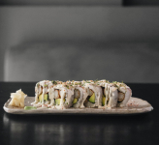

$22.320$27.900

ROLL RADIAL
ATUN ROJO, LANGOSTINO, MANGO Y SALSA PONZU | 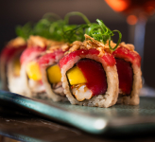

$27.600$34.500

ROLL MAGNO
PESCA BLANCA, PALTA, CORONADO EN TARTAR DE TRUCHA, AJI AMARILLO Y MAIZ CANCHA | 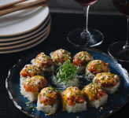

$22.320$27.900

ROLL ANULAR
LANGOSTINO FURAI, PALTA, CUBIERTO EN TRUCHA FLAMBEADA Y SALSA TARE | 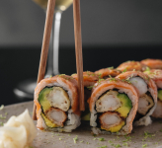

$22.320$27.900

ROLL LIGERO
TARTAR DE PESCADO BLANCO Y PALTA, VERDEO, RECUBIERTO EN SHIROMI FLAMBEADO Y SALSA NIKKEI | 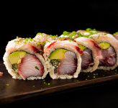

$22.320$27.900

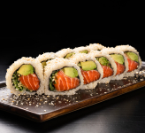
ROLL NEW YORK
TRUCHA, PALTA, SESAMO

$20.480$25.600

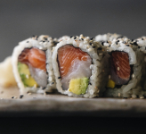
ROLL NEW YORK MIXTO
TRUCHA, SHIROMI, PALTA Y SESAMO

$20.480$25.600

ROLL NEW YORK PHILA
TRUCHA, PALTA, QUESO PHILADELPHIA, SESAMO | 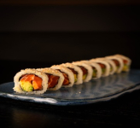

$21.280$26.600

ROLL TECHO BLACK
Trucha, palta, cobertura de trucha flambeada en manteca trufado, ajo negro | 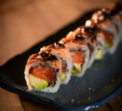

$22.320$27.900

ROLL HOTATE BUTTER
Langostino furai, palta, vieiras salteadas en manteca trufada | 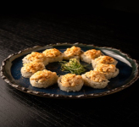

$25.496$31.870

ROLL CONAN (sin arroz)
Shiromi, trucha, lechuga oriental, palta, pepino, negui. | 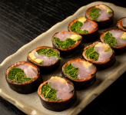

$25.248$31.560

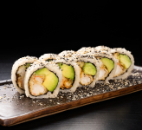
Roll Dragon
Ebi Furai, Palta, Sesamo Roto

$20.480$25.600

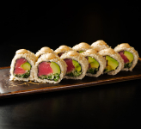
ROLL SPICY TUNA TARTAR
Tartar de atun rojo, mayo spicy, crocantes

$23.680$29.600

NIGIRIS BRUTALES (2u)

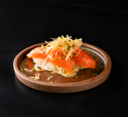
SAKE PASION
TRUCHA, SALSA DE MARACUYA, MASA FILO

$9.440$11.800

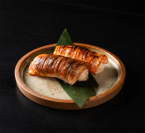
VENTRESCA NORI
VENTRESCA FLAMBEADA, SALSA YAMAZA

$11.120$13.900

TRUCHA TRUFADA
TRUCHA, ACEITE DE TRUFA, RAYADURA DE LIMA, SAL EN ESCAMAS | 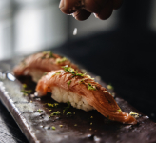

$9.840$12.300

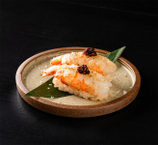
LANGO GARLIC
LANGOSTINO, CHILLI OIL

$9.840$12.300

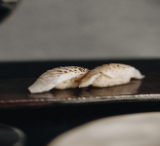
TRUFFLE BUTTER
PESCA BLANCA, MANTECA DE TRUFA

$9.840$12.300

SPICY
PESCA BLANCA, SALSA TARE, MAYONESA SPICY, ALMENDRAS | 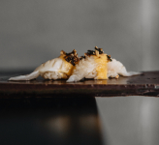

$9.440$11.800

ACEVICHADO
PESCA BLANCA, SALSA ACEVICHADA, FURIPACHU | 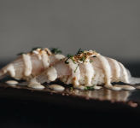

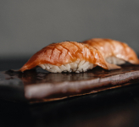
$9.840$12.300

TRUCHA TARE
TRUCHA FLAMBEADA, SALSA TARE

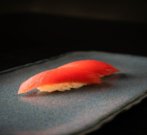
$9.032$11.290

ATUN
ATUN ROJO

$9.600$12.000

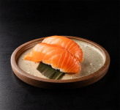
TRUCHA
TRUCHA

$7.528$9.410

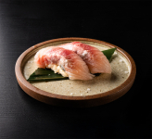
SHIROMI
PESCA BLANCA DEL DIA

$7.104$8.880

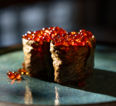
Gunkan Ikura (x1)
Gunkan con huevas de trucha marinadas en soja

$6.800$8.500

Nigiri Takoyaki
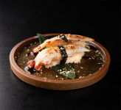 Nigiri de pulpo flambeado en manteca teriyaki

$13.440$16.800

CHIRASHI

CHIRASHI CLASICO
ARROZ DE SUSHI, PESCA FRESCA DEL DIA, PALTA, IKURA, YEMA CURADA, KIURI | 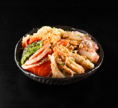

$35.200$44.000

CHIRASHI SOLO TRUCHA
ARROZ DE SUSHI, TRUCHA, PALTA, IKURA, YEMA CURADA, KIURI

$38.800$48.500

CHIRASHI PREMIUM
ARROZ DE SUSHI, PESCA FRESCA DEL DIA, VIEIRAS, LANGOSTINOS PALTA, IKURA, YEMA CURADA, KIURI

$38.800$48.500

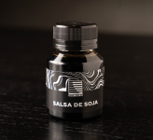
Extras
Salsa de soja
Salsa de soja

$1.048$1.310

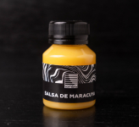
Salsa Teriyaki

$1.048$1.310

Salsa Passion

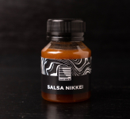
$1.048$1.310

Salsa Ponzu

$1.048$1.310

